Sheet1 (2)
การตรวจเช็ค รอยรั่ว ระบบก๊าซ LPG
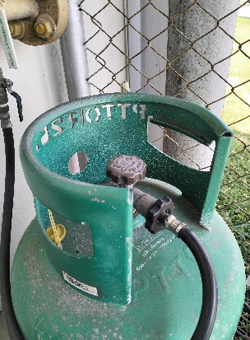

 | ข้อต่อเข้าถัง
 |  | ฉีดสเปร์ รอบๆข้อต่อเข้าถัง ให้ถั่วๆ แล้วเช็คดู ว่ามีฟองอากาศ ผุดๆ
 | ขึ้นมาหรือไม่ ถ้ามีให้ ปิดวาล์วระบบ แล้วแจ้ง แผนกซ่อมบำรุง เข้าตรวจเช็คซ่อม

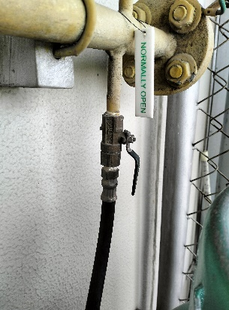

 | ข้อต่อวาล์ว
 |  | ฉีดสเปร์ รอบๆข้อต่อวาล์ว ให้ถั่วๆ แล้วเช็คดู ว่ามีฟองอากาศ ผุดๆ
 | ขึ้นมาหรือไม่ ถ้ามีให้ ปิดวาล์วระบบ แล้วแจ้ง แผนกซ่อมบำรุง เข้าตรวจเช็คซ่อม

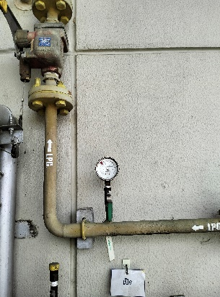
 | เกจวัดแรงดัน 1
 | ฉีดสเปร์ รอบๆข้อต่อเกจวัดแรงดัน ให้ถั่วๆ แล้วเช็คดู ว่ามีฟองอากาศ ผุดๆ
 | ขึ้นมาหรือไม่ ถ้ามีให้ ปิดวาล์วระบบ แล้วแจ้ง แผนกซ่อมบำรุง เข้าตรวจเช็คซ่อม

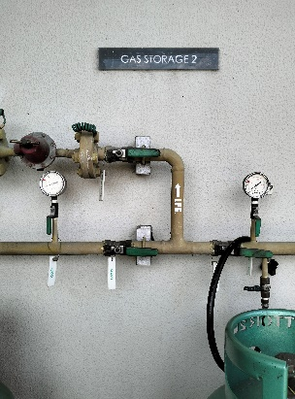

 | เกจวัดแรงดัน 2
 | เกจวัดแรงดัน 3
 | สายส่งก๊าซ
 | ฉีดสเปร์ รอบๆข้อต่อเกจวัดแรงดัน และสายยางส่งก๊าซ ให้ถั่วๆ แล้วเช็คดู
 | ว่ามีฟองอากาศ ผุดๆ
 | ขึ้นมาหรือไม่ ถ้ามีให้ ปิดวาล์วระบบ แล้วแจ้ง แผนกซ่อมบำรุง เข้าตรวจเช็คซ่อม

